圖表索引
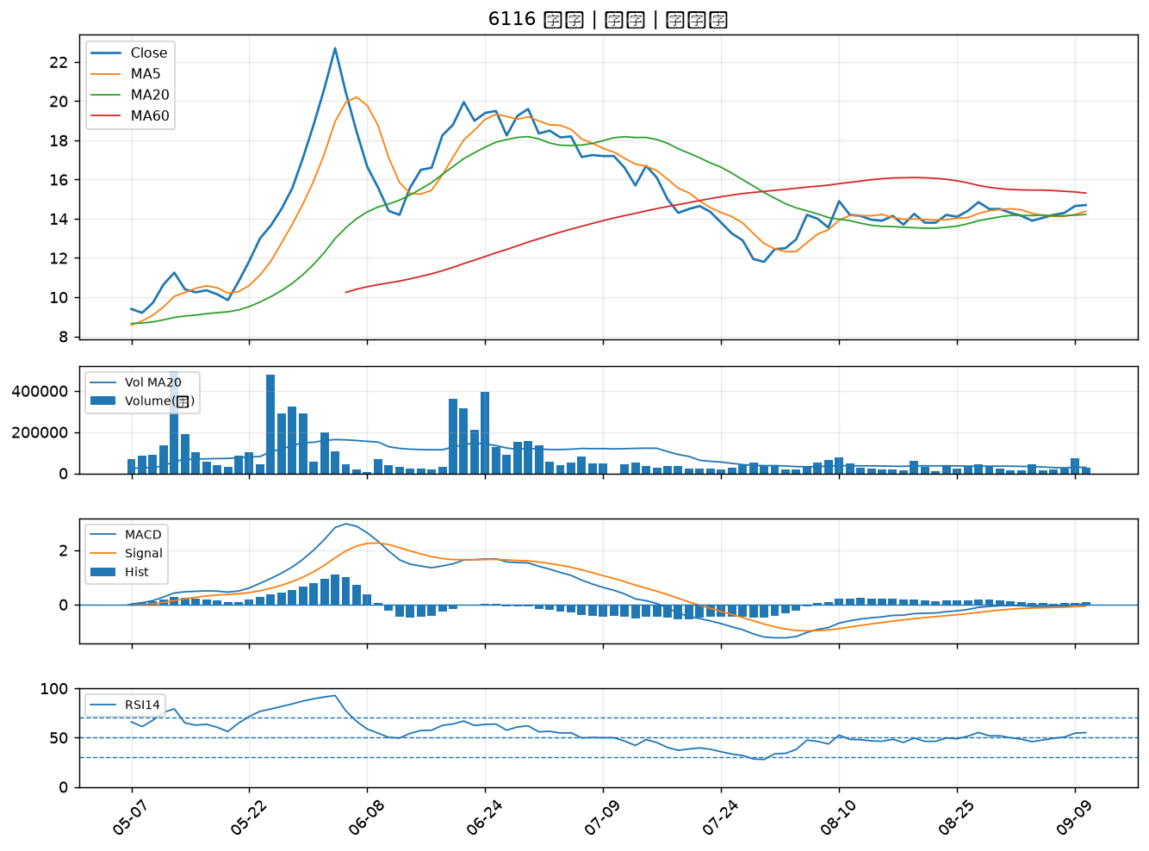
股票代號 | 股票名稱 | 市場 | 買進觀察分級 | 主力突破分數 | 圖表路徑
6152 | 百一 | 上市 | A級 | 5 | output/charts/20260910/6152_百一.png
2413 | 環科 | 上市 | A級 | 4 | output/charts/20260910/2413_環科.png
6531 | 愛普* | 上市 | A級 | 4 | output/charts/20260910/6531_愛普*.png
7825 | 和亞智慧 | 上櫃 | A級 | 4 | output/charts/20260910/7825_和亞智慧.png
2338 | 光罩 | 上市 | B級 | 6 | output/charts/20260910/2338_光罩.png
4915 | 致伸 | 上市 | B級 | 5 | output/charts/20260910/4915_致伸.png
5386 | 青雲 | 上櫃 | B級 | 5 | output/charts/20260910/5386_青雲.png
3437 | 榮創 | 上市 | B級 | 5 | output/charts/20260910/3437_榮創.png
3016 | 嘉晶 | 上市 | B級 | 4 | output/charts/20260910/3016_嘉晶.png
3026 | 禾伸堂 | 上市 | B級 | 4 | output/charts/20260910/3026_禾伸堂.png
5464 | 霖宏 | 上櫃 | B級 | 4 | output/charts/20260910/5464_霖宏.png
8926 | 台汽電 | 上市 | B級 | 4 | output/charts/20260910/8926_台汽電.png
2492 | 華新科 | 上市 | B級 | 3 | output/charts/20260910/2492_華新科.png
3006 | 晶豪科 | 上市 | B級 | 3 | output/charts/20260910/3006_晶豪科.png
3624 | 光頡 | 上櫃 | B級 | 3 | output/charts/20260910/3624_光頡.png
2409 | 友達 | 上市 | B級 | 2 | output/charts/20260910/2409_友達.png
8042 | 金山電 | 上櫃 | B級 | 2 | output/charts/20260910/8042_金山電.png
6168 | 宏齊 | 上市 | B級 | 2 | output/charts/20260910/6168_宏齊.png
6442 | 光聖 | 上市 | B級 | 2 | output/charts/20260910/6442_光聖.png
6291 | 沛亨 | 上櫃 | B級 | 2 | output/charts/20260910/6291_沛亨.png
6505 | 台塑化 | 上市 | B級 | 2 | output/charts/20260910/6505_台塑化.png
3711 | 日月光投控 | 上市 | B級 | 2 | output/charts/20260910/3711_日月光投控.png
1102 | 亞泥 | 上市 | B級 | 2 | output/charts/20260910/1102_亞泥.png
6426 | 統新 | 上市 | B級 | 2 | output/charts/20260910/6426_統新.png
3045 | 台灣大 | 上市 | B級 | 2 | output/charts/20260910/3045_台灣大.png
2637 | 慧洋-KY | 上市 | B級 | 1 | output/charts/20260910/2637_慧洋-KY.png
1303 | 南亞 | 上市 | B級 | 1 | output/charts/20260910/1303_南亞.png
6147 | 頎邦 | 上櫃 | B級 | 1 | output/charts/20260910/6147_頎邦.png
2883 | 凱基金 | 上市 | B級 | 1 | output/charts/20260910/2883_凱基金.png
6116 | 彩晶 | 上市 | B級 | 1 | output/charts/20260910/6116_彩晶.png

6152 百一｜A級
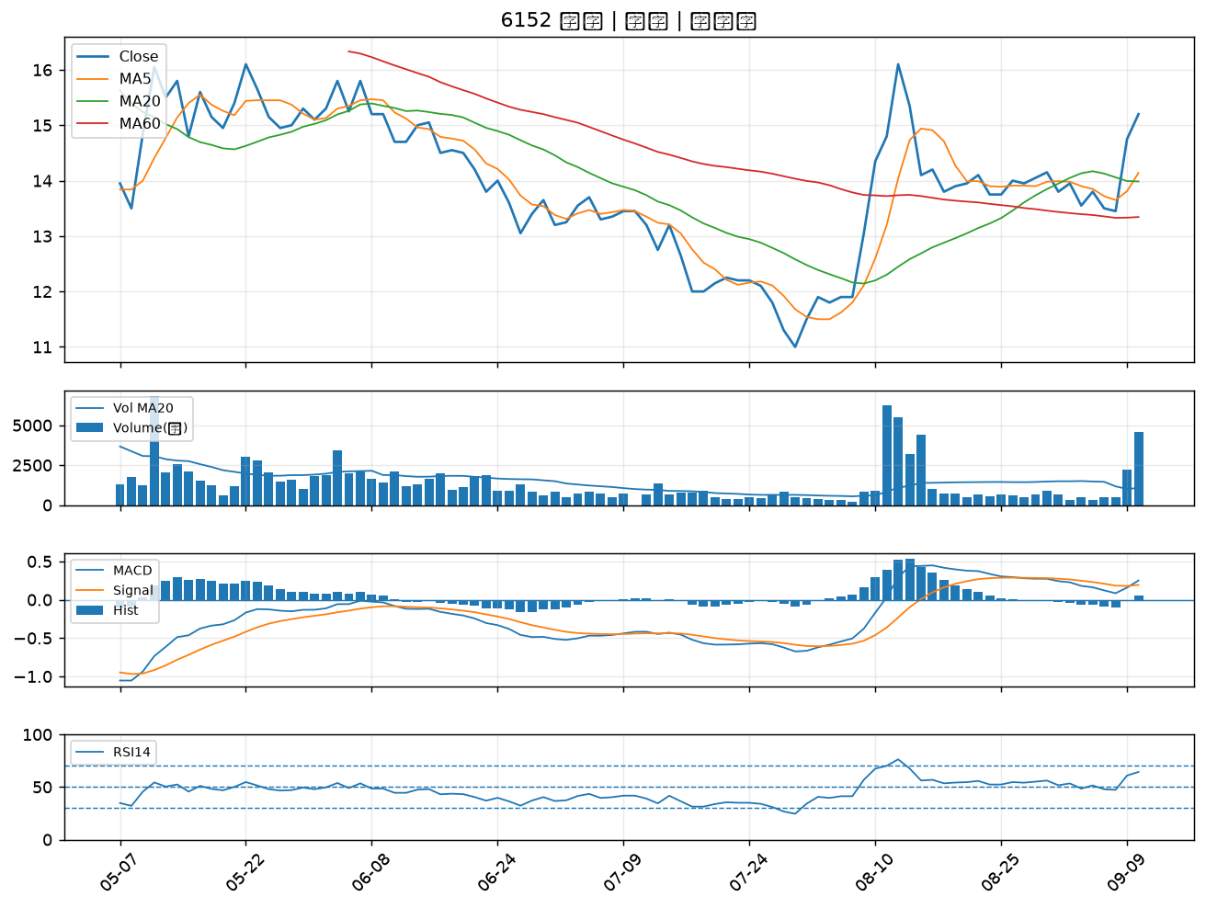

2413 環科｜A級
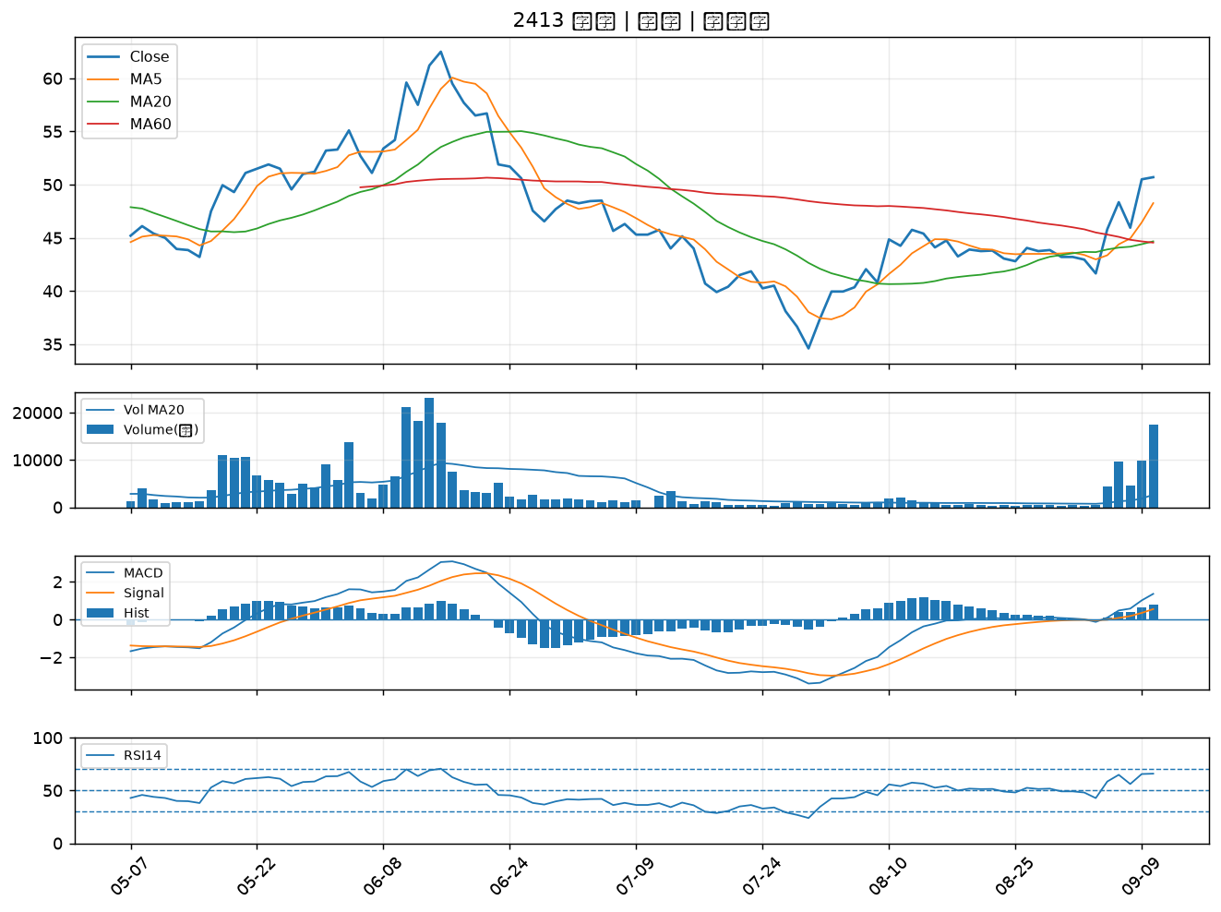

6531 愛普*｜A級
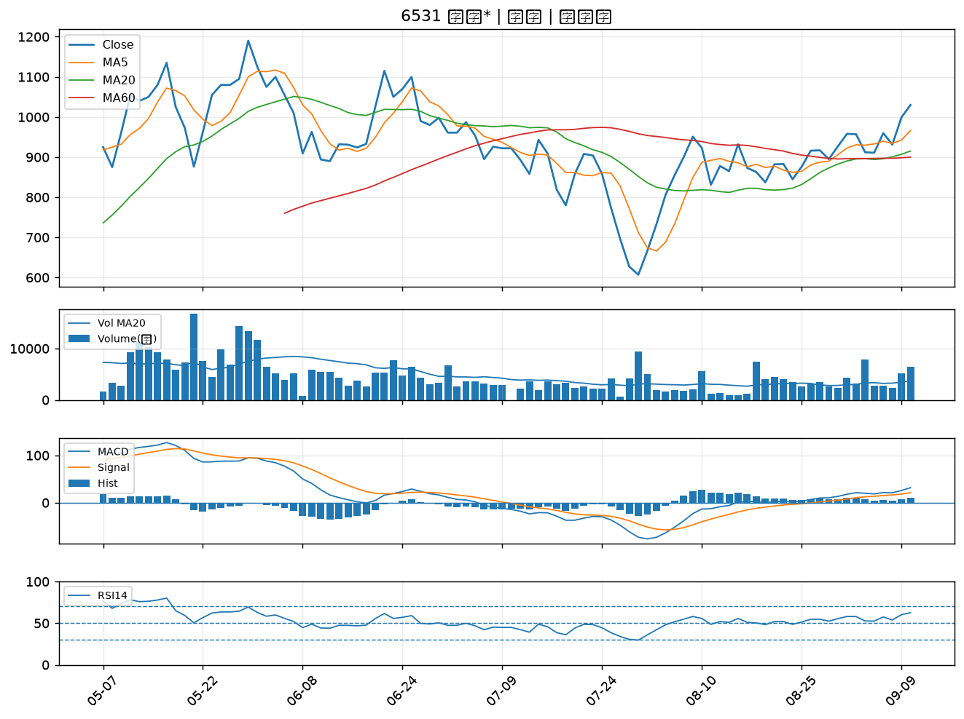

7825 和亞智慧｜A級
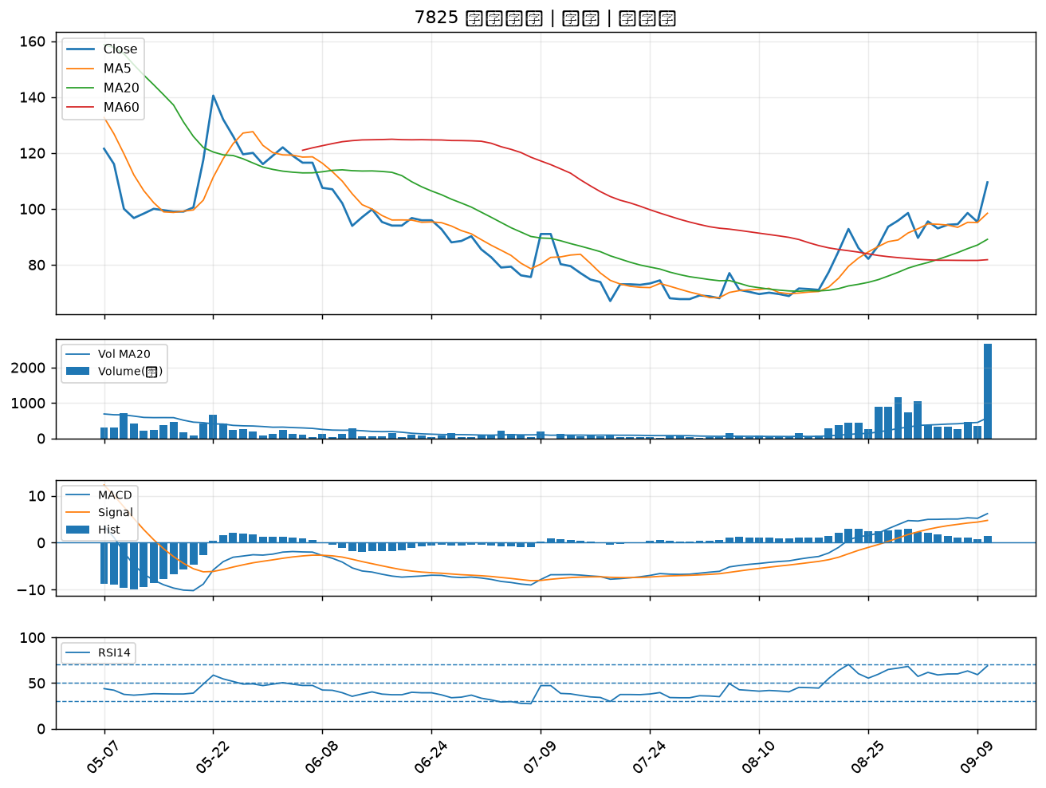

2338 光罩｜B級
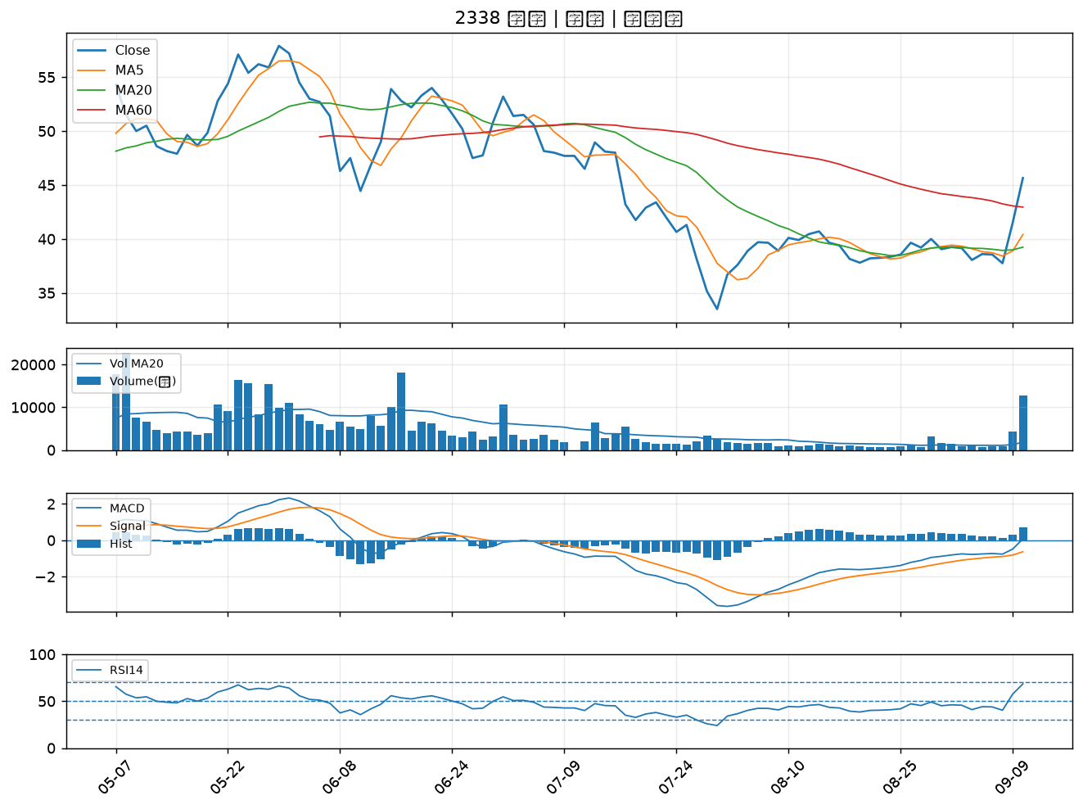

4915 致伸｜B級
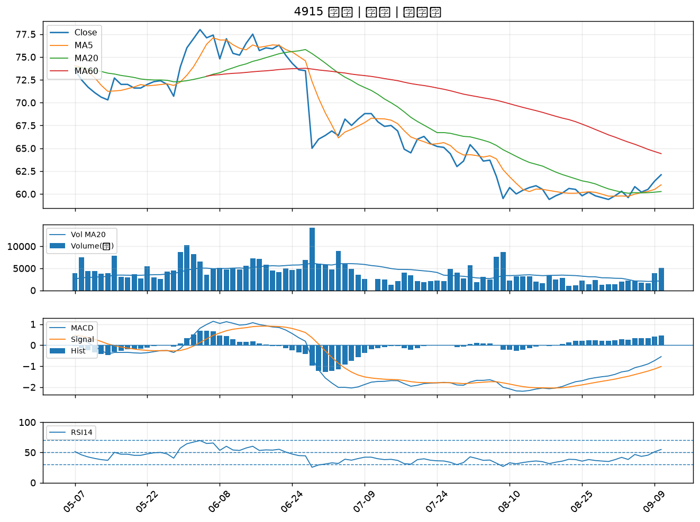

5386 青雲｜B級
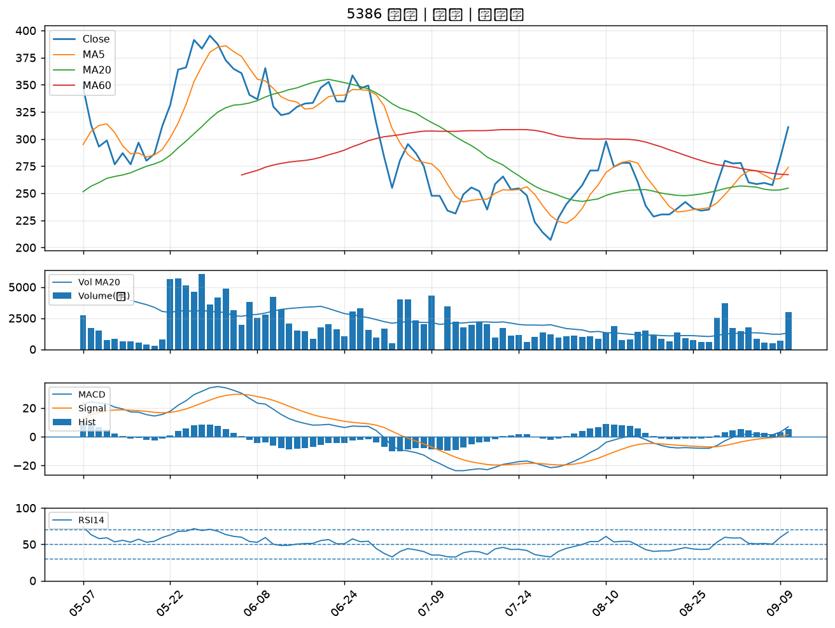

3437 榮創｜B級
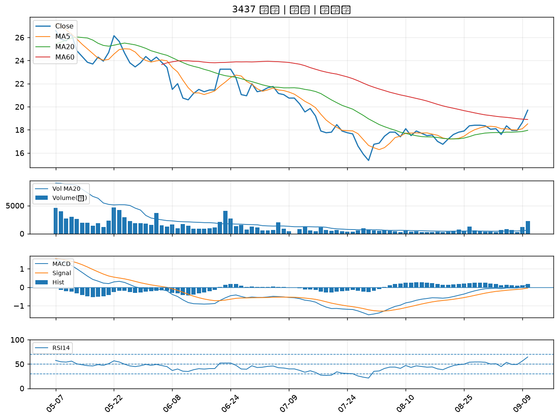

3016 嘉晶｜B級
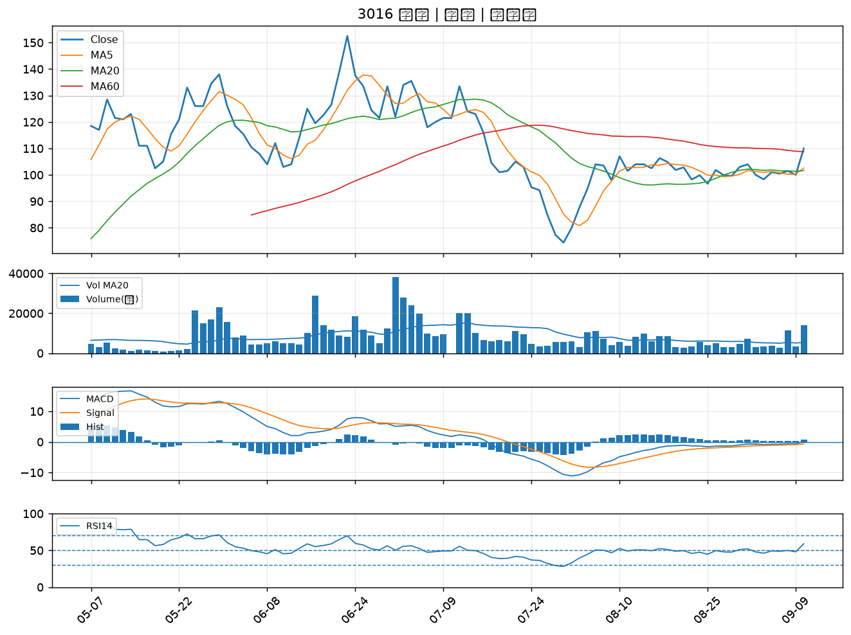

3026 禾伸堂｜B級
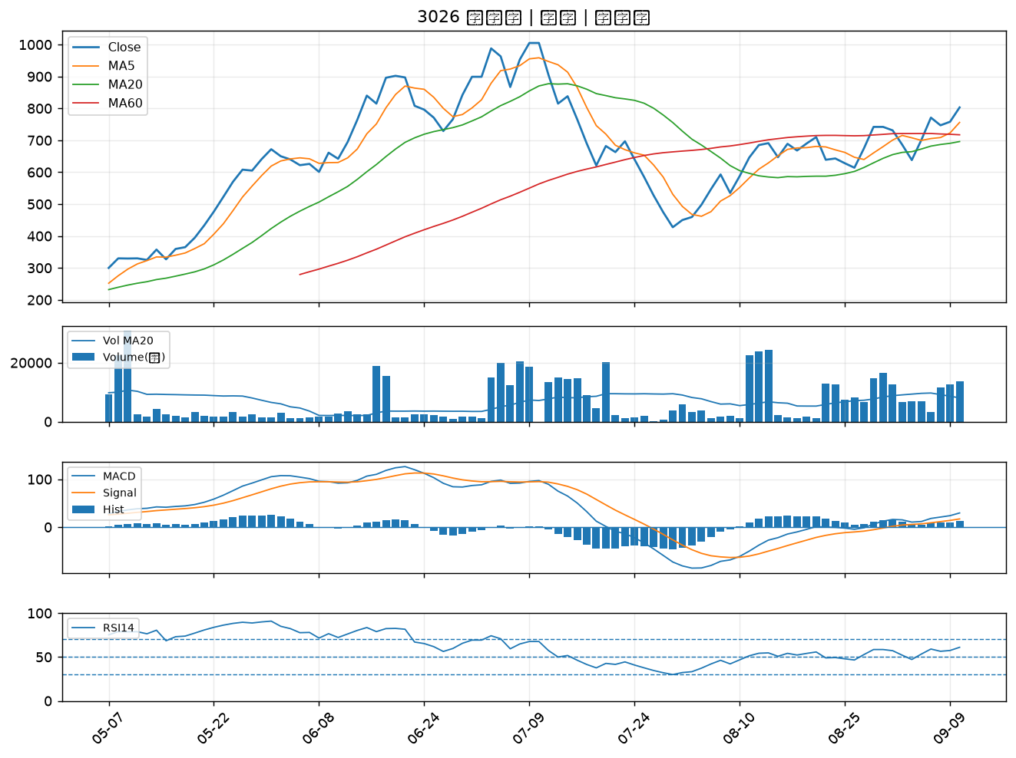

5464 霖宏｜B級
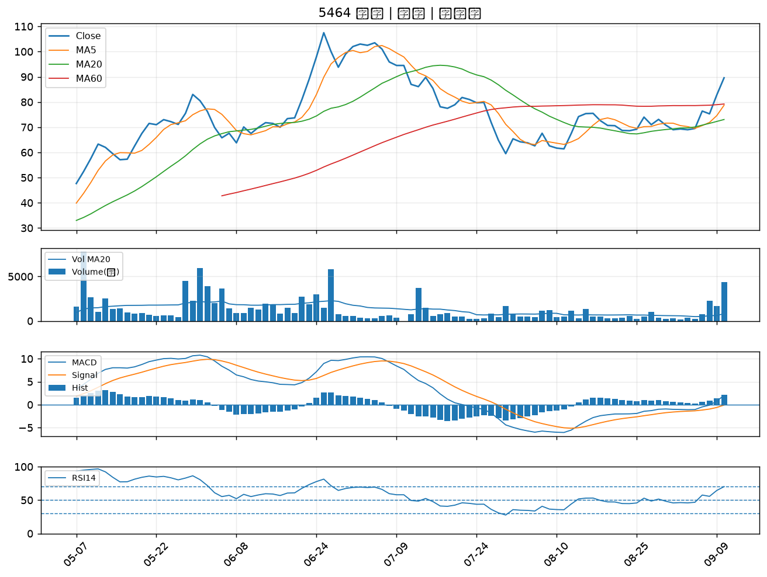

8926 台汽電｜B級
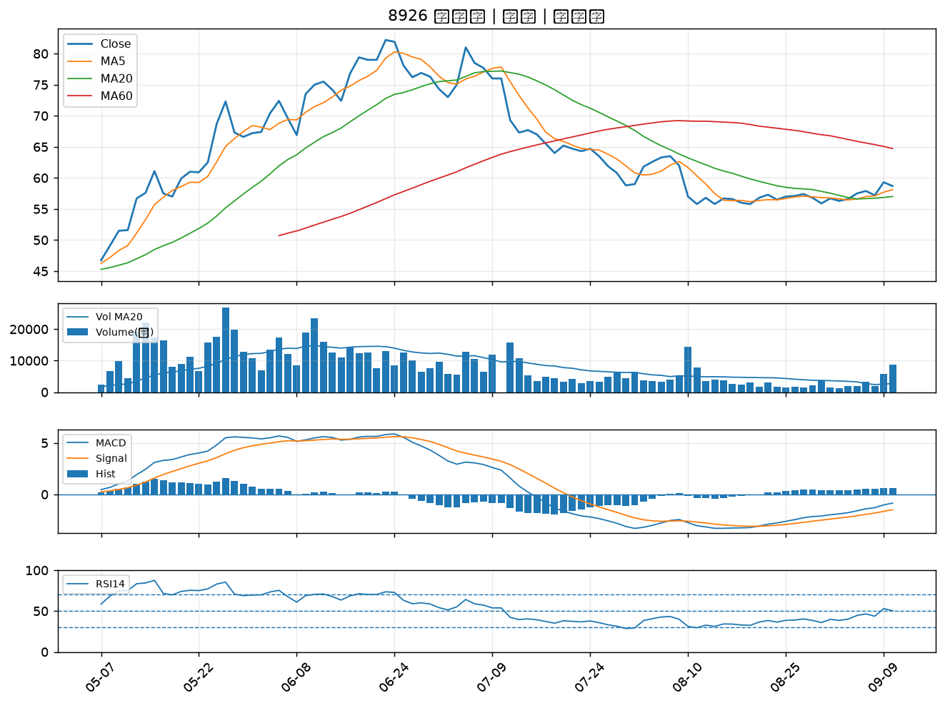

2492 華新科｜B級
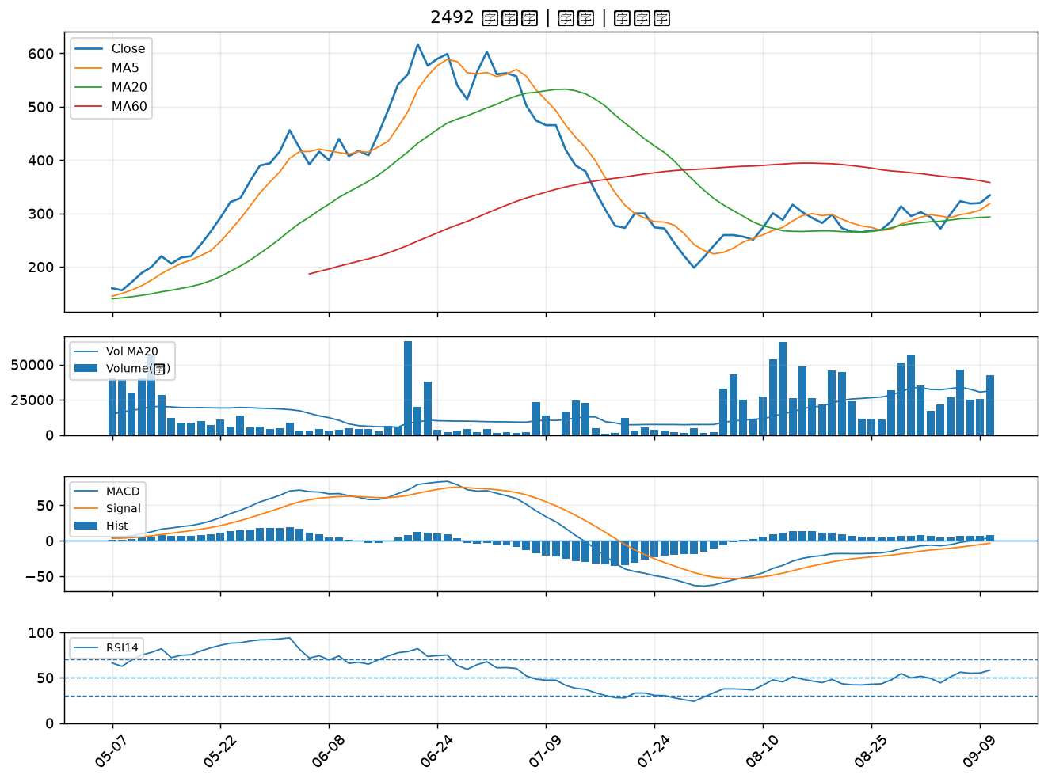

3006 晶豪科｜B級
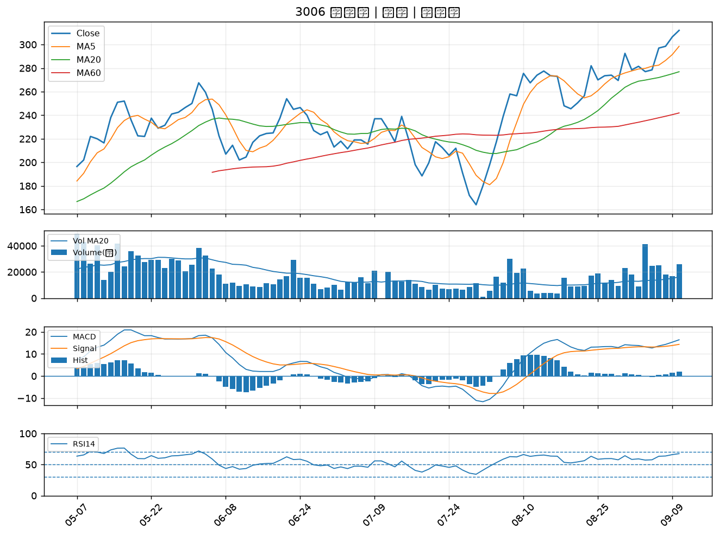

3624 光頡｜B級
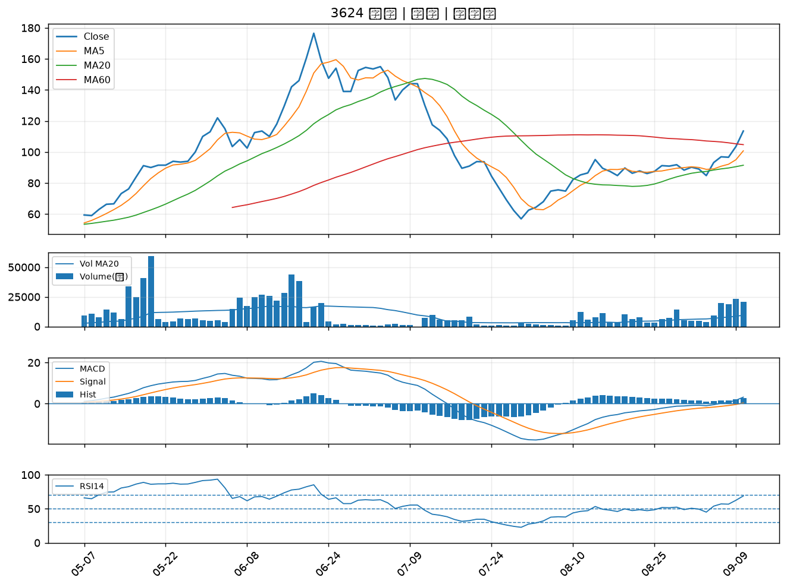

2409 友達｜B級
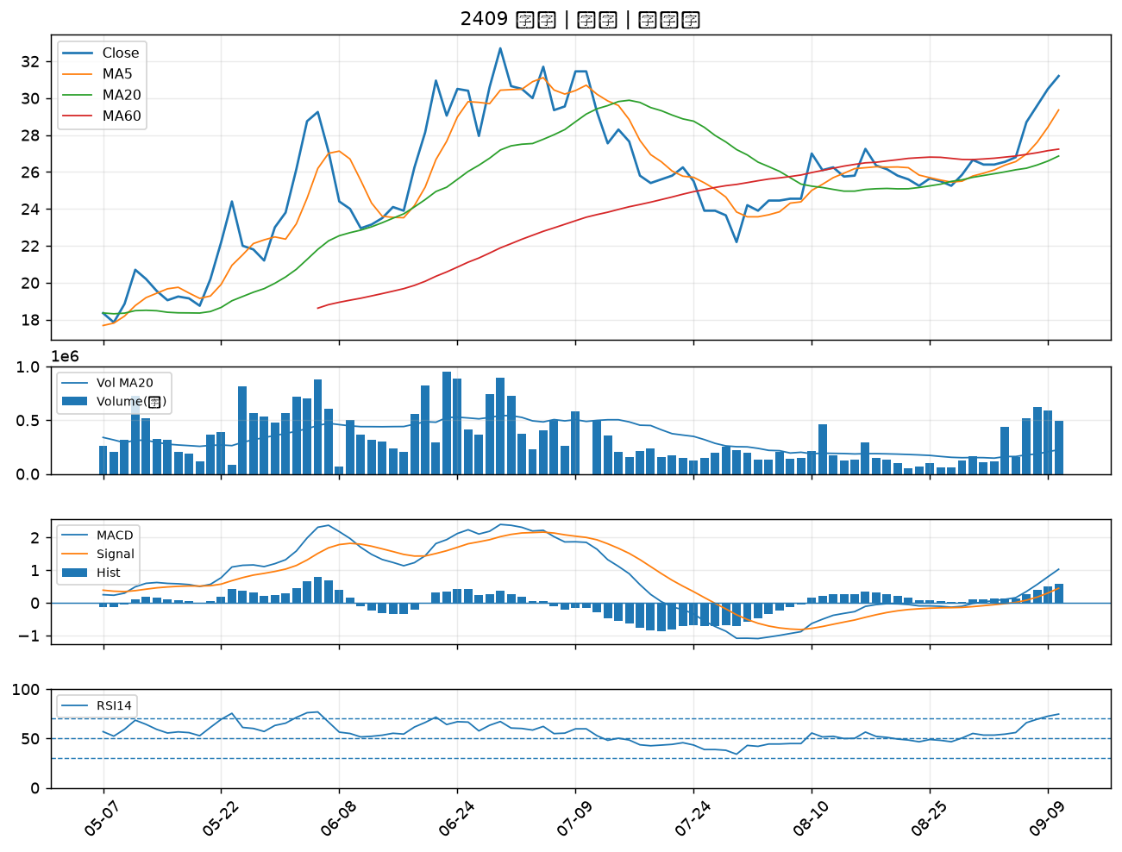

8042 金山電｜B級
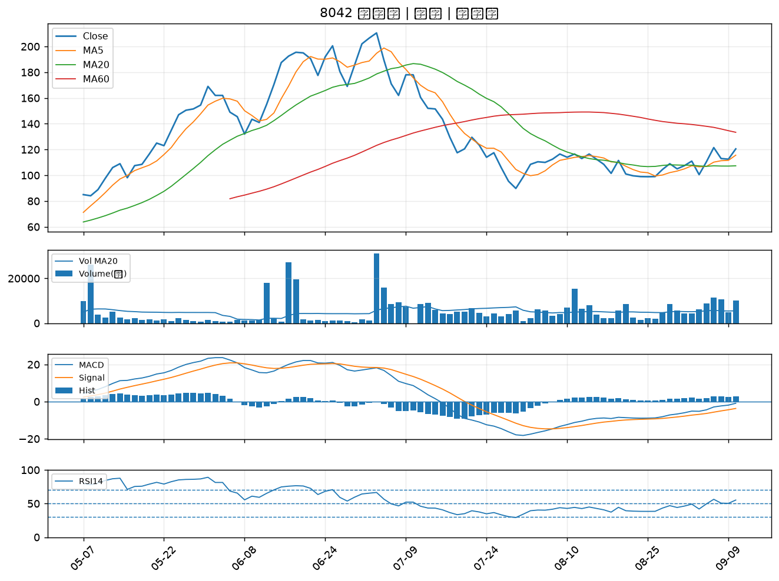

6168 宏齊｜B級
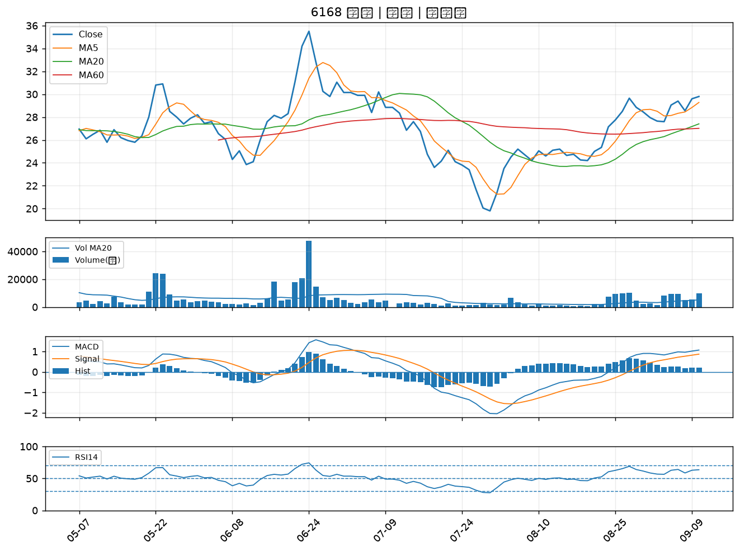

6442 光聖｜B級
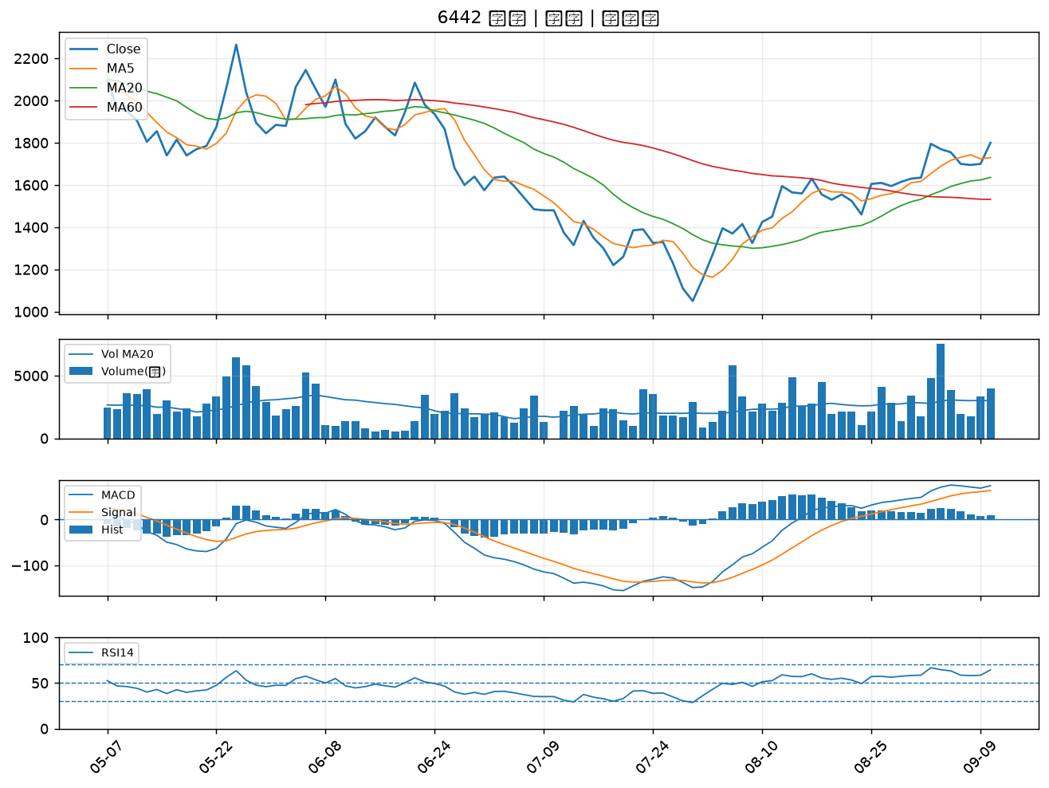

6291 沛亨｜B級
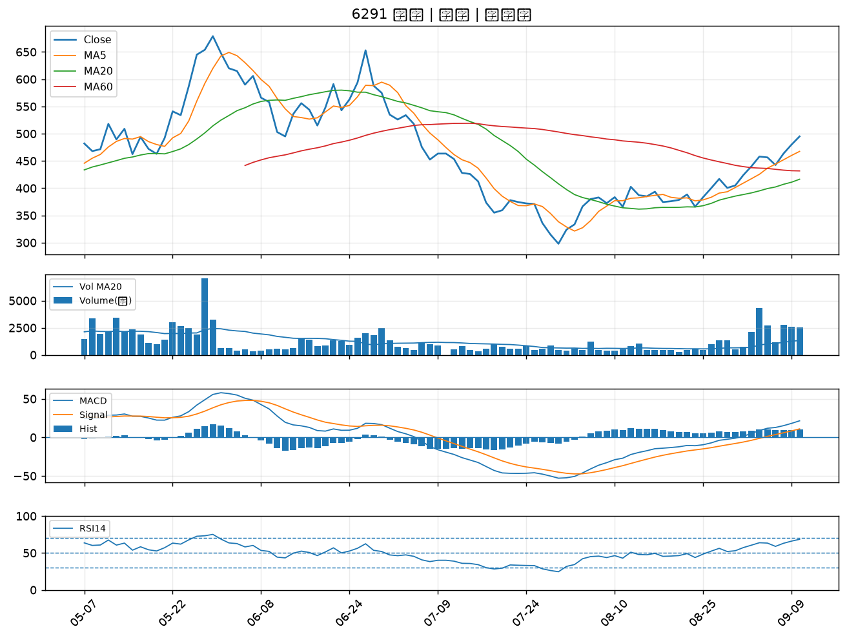

6505 台塑化｜B級
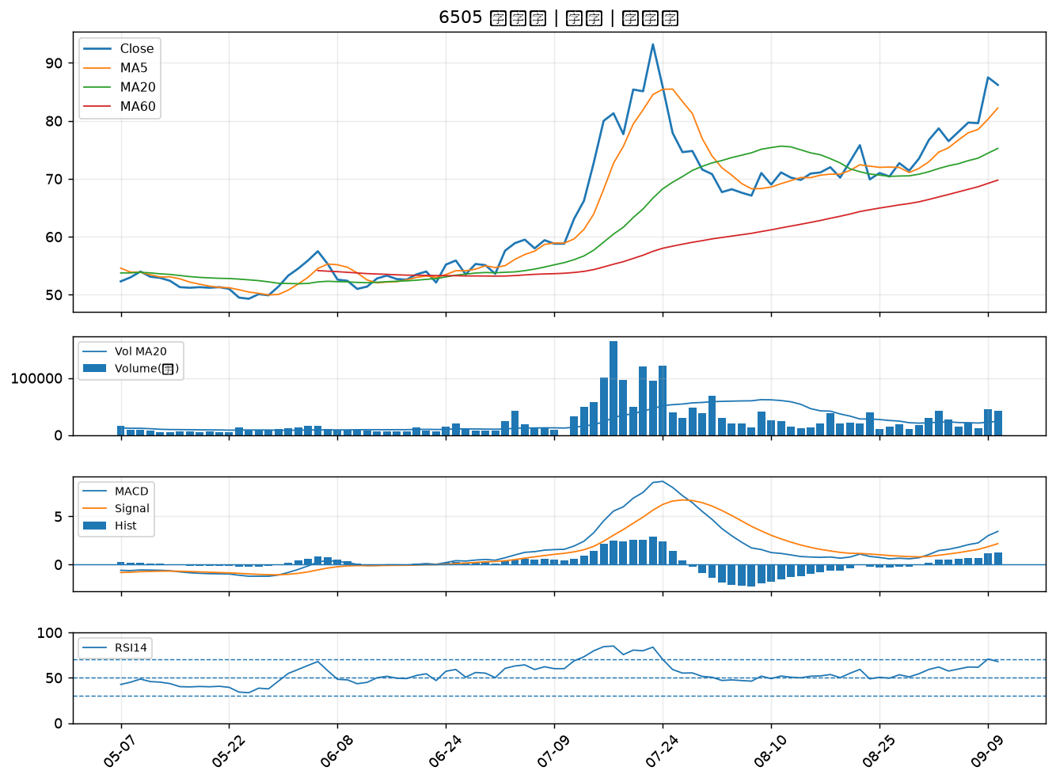

3711 日月光投控｜B級
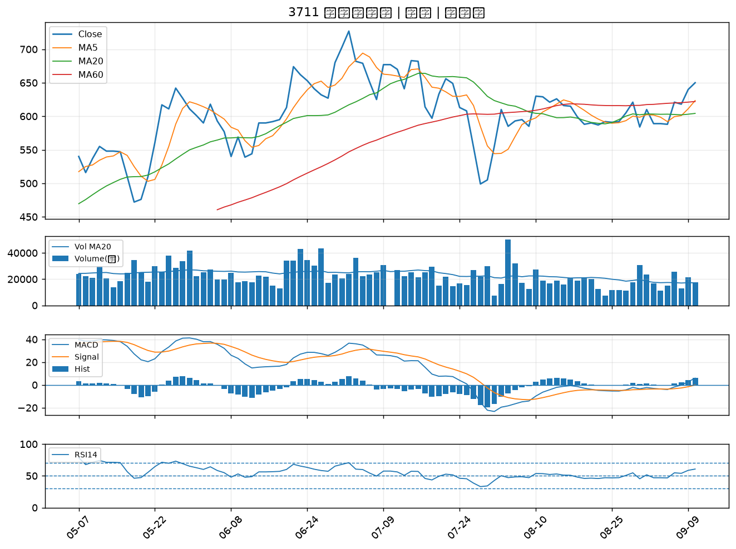

1102 亞泥｜B級
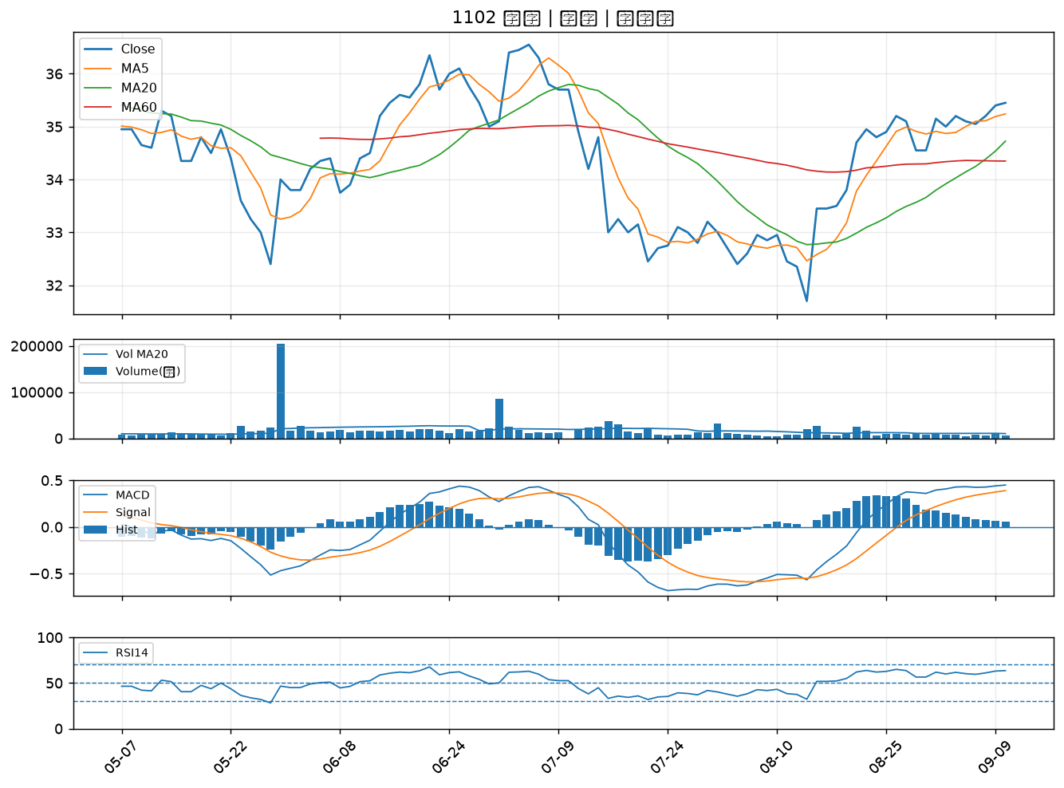

6426 統新｜B級
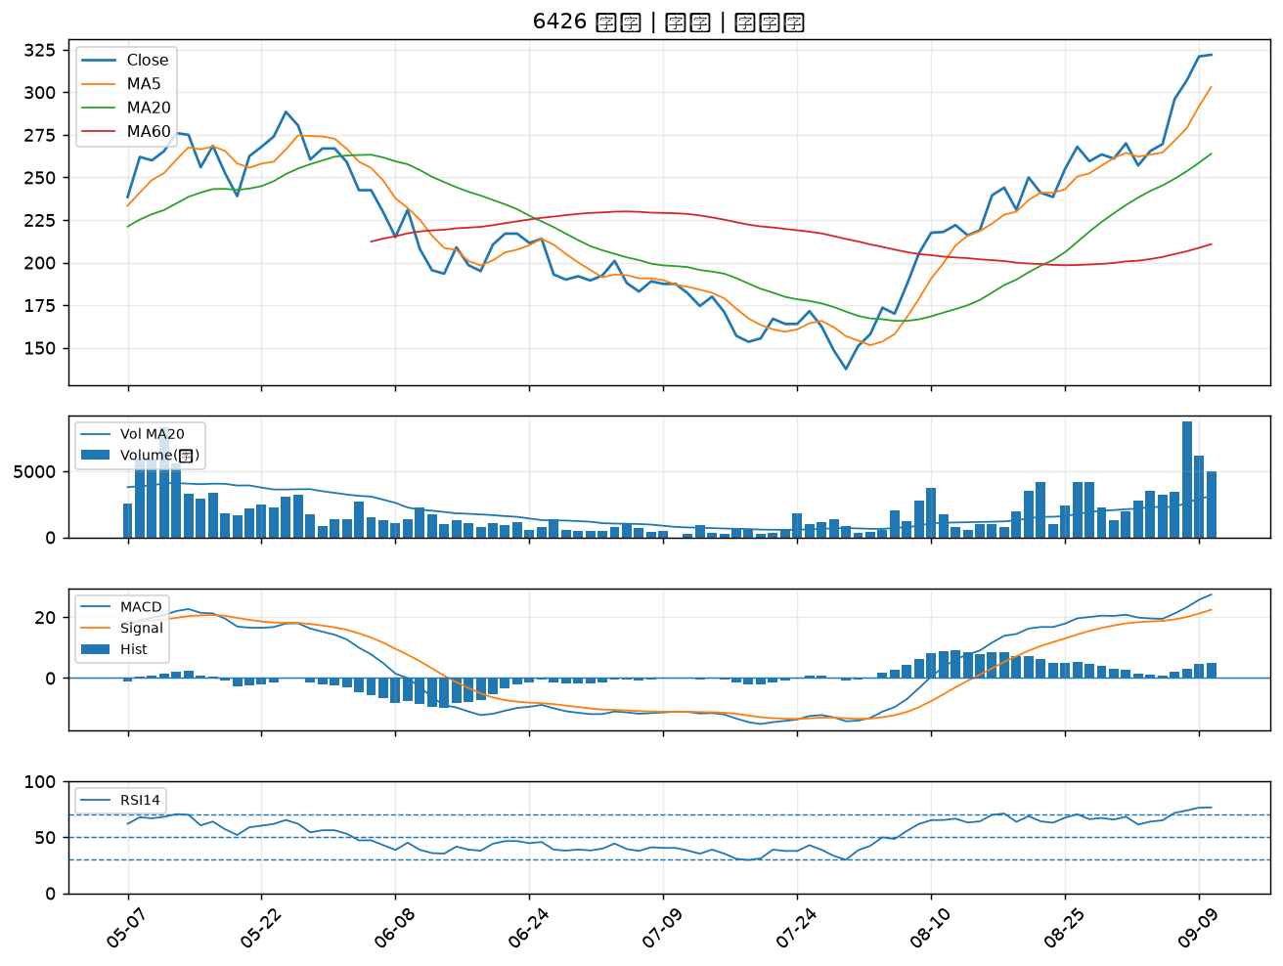

3045 台灣大｜B級
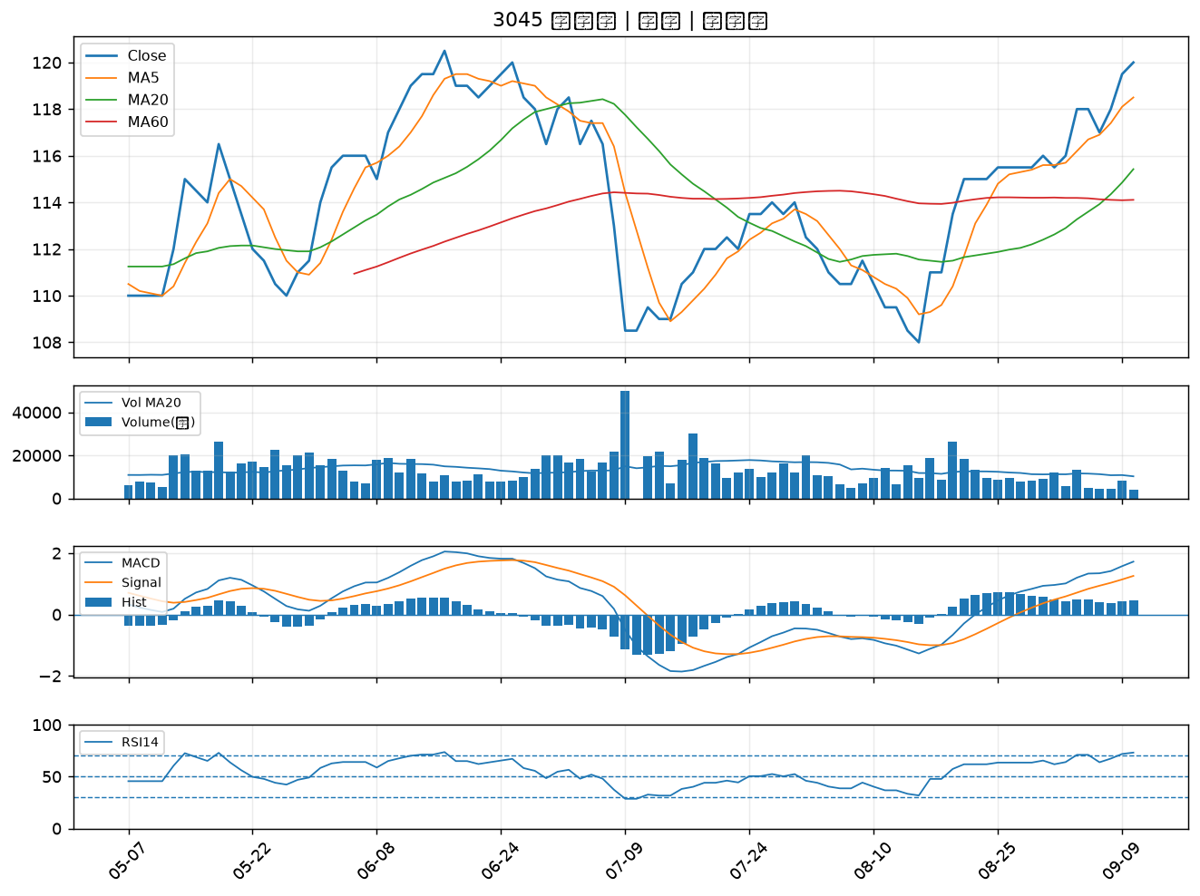

2637 慧洋-KY｜B級
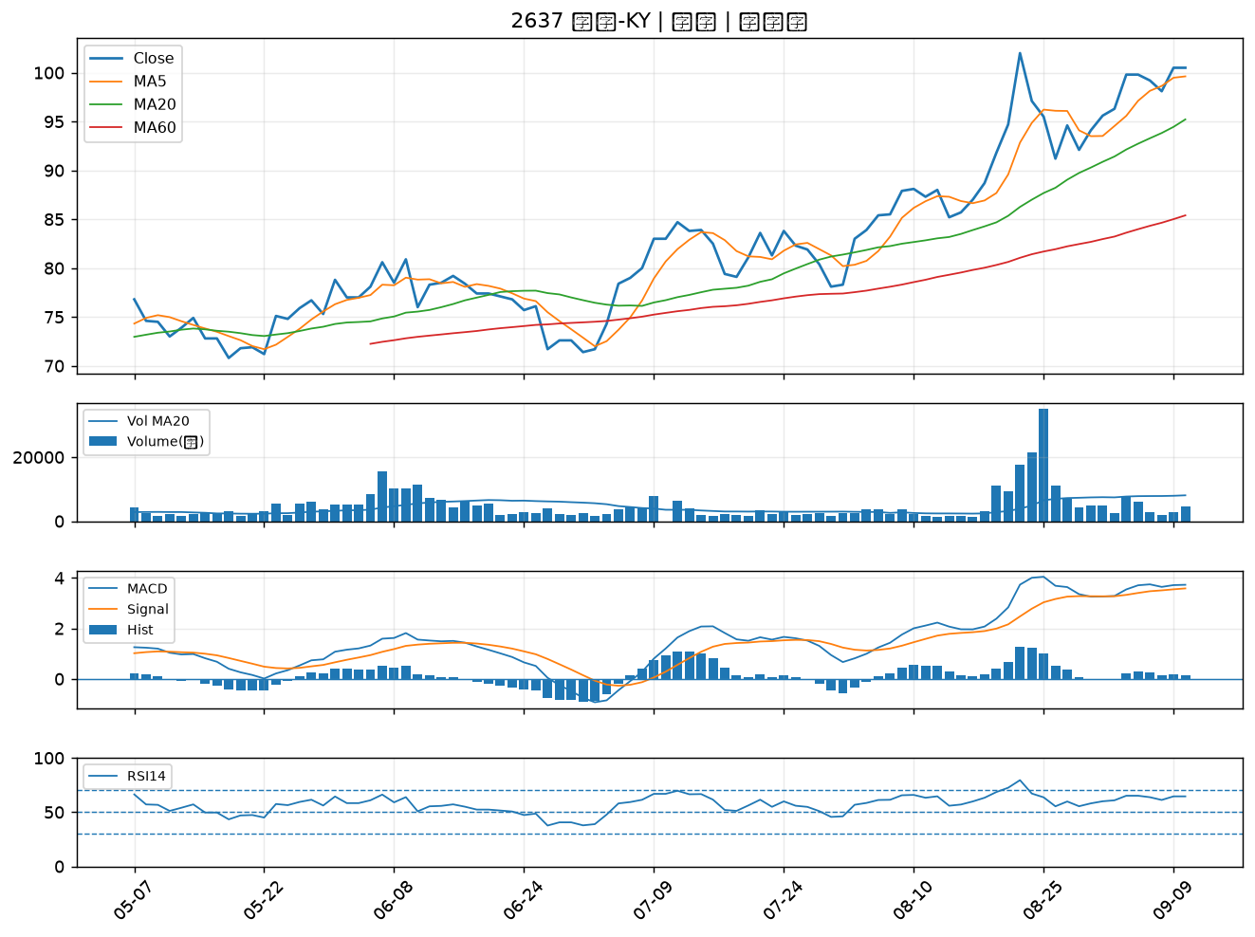

1303 南亞｜B級
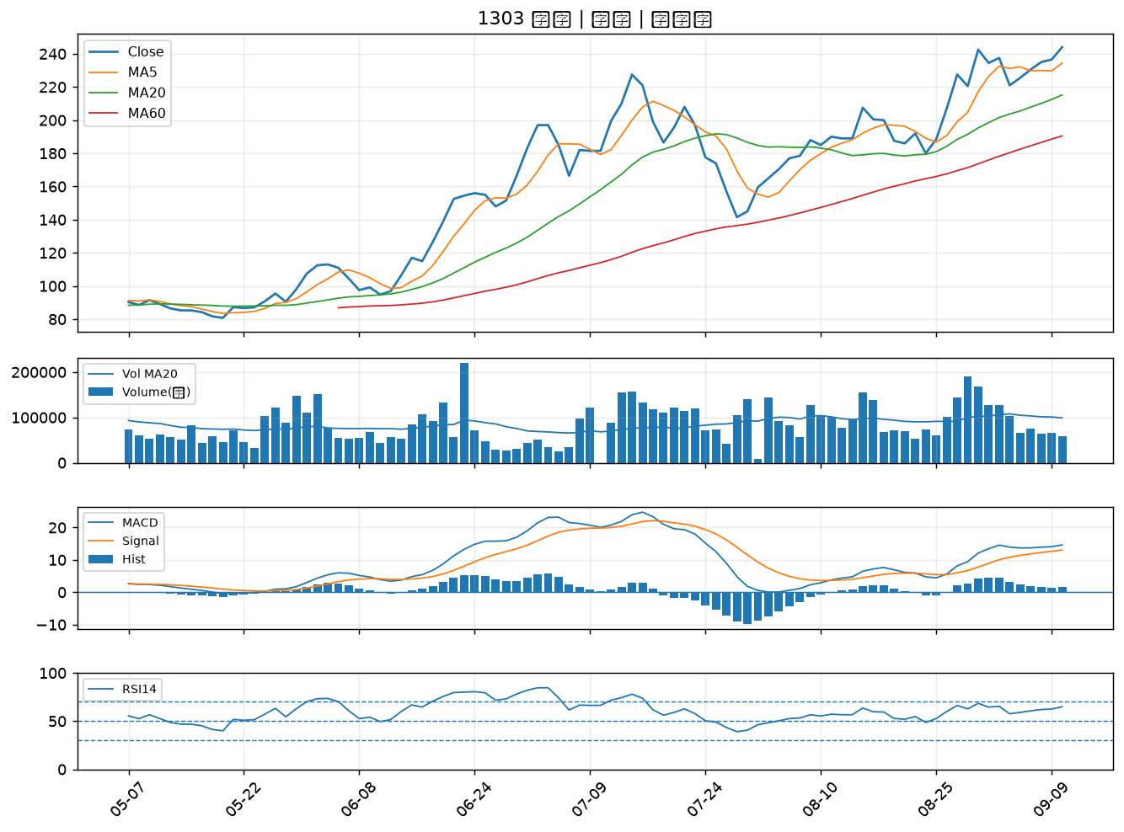

6147 頎邦｜B級
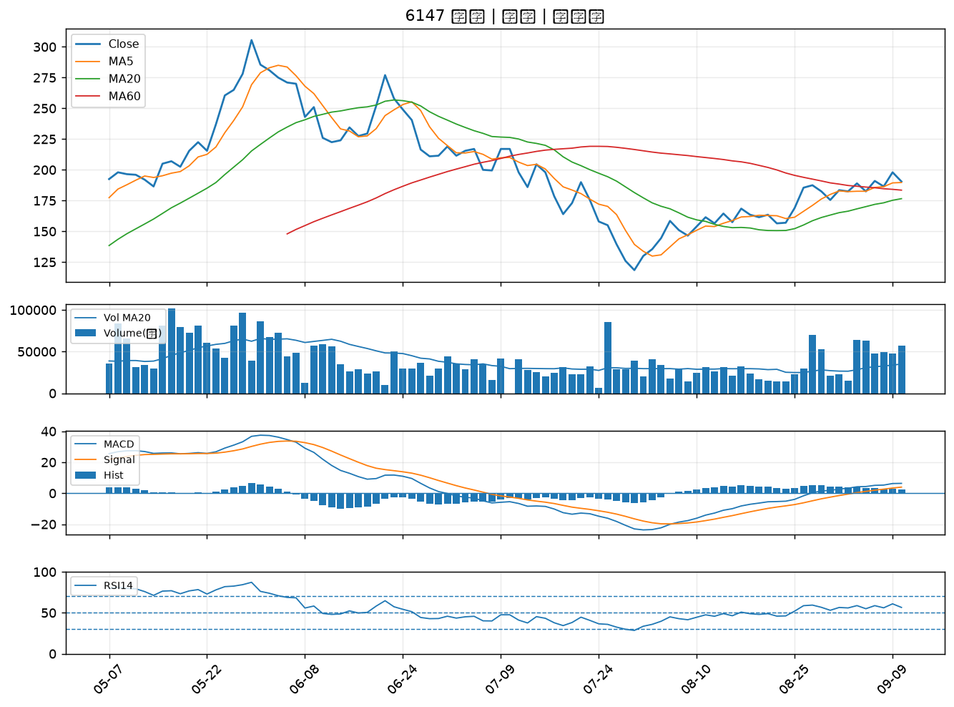

2883 凱基金｜B級
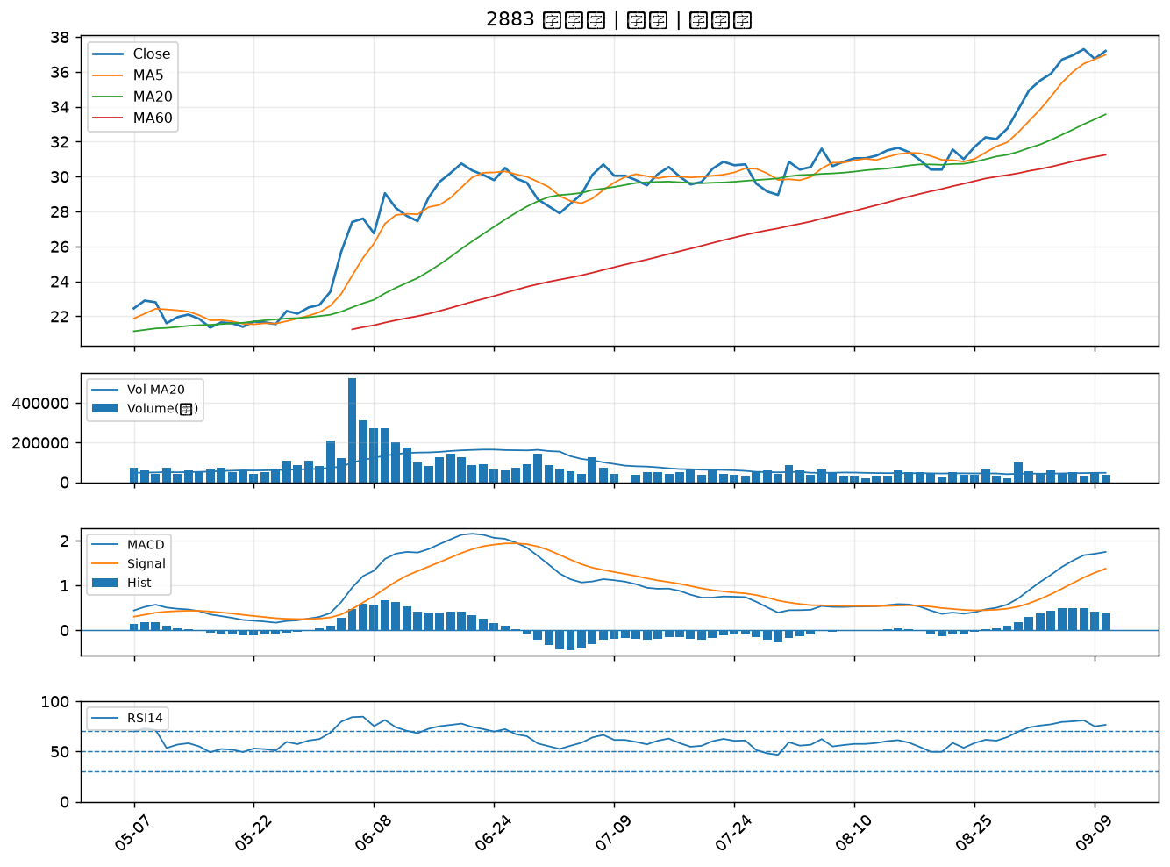

6116 彩晶｜B級

